BUG-105003
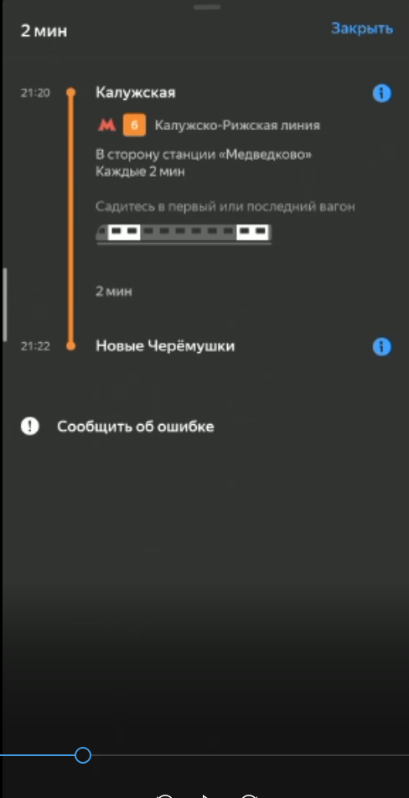
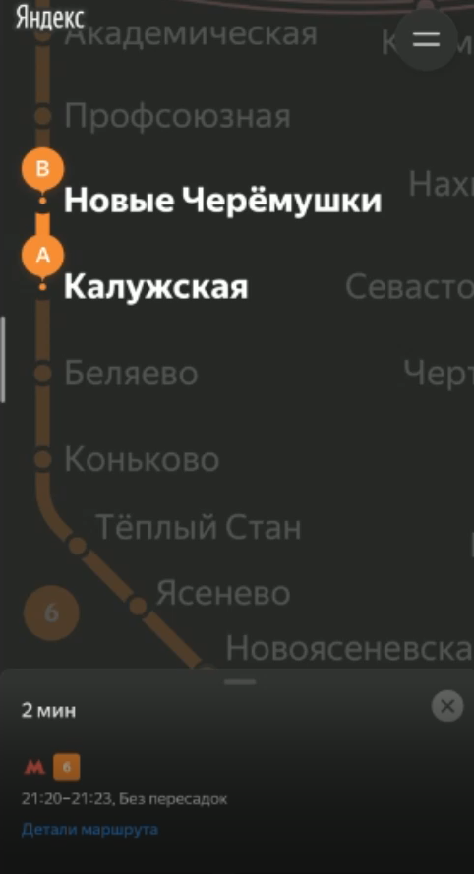
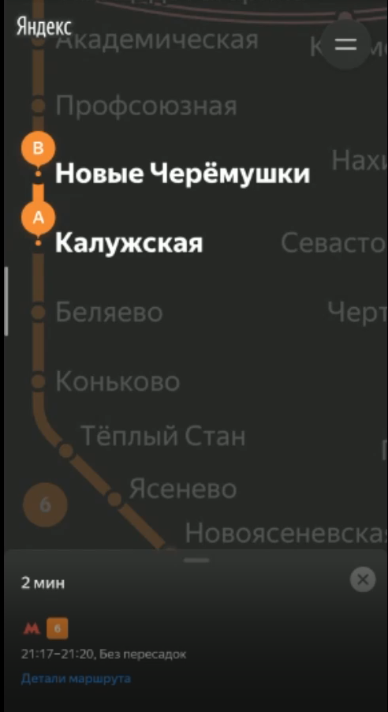
BUG-105003
Если нет фокуса на карточке маршрута в свернутом виде, то в ней не обновляется интервал времени маршрута

Шаги воспроизведения:
1. Открыть приложение Яндекс Карты, интерфейс дефолтная схема станций.
2. Задать точку отправления Калужская, точку назначения Новые Черемушки, где время в пути 3 мин.
3. Ждать 4 минуты

Ожидаемый результат:
Интервал времени проезда в карточке маршрута обновится, т.к время ожидания превышает время в пути.

Фактический результат:
Интервал времени проезда в карточке маршрута не обновился.

Окружение:
Realme RMX2001_11_B.53, Android 10, ColorOS V7, Yandex Metro 3.6, rel Dec27 2019
Pixel_4_XL_API_28, Android 9.0 Google APIs Intel Atom (x86), Yandex Metro 3.6, rel Dec27 2019

Серьезность: Низкий

Приоритет: Средний

Комментарий: Обновление происходит в момент свайпа маршрутной панели вверх

Лог:
2021-02-20 21:31:10.117 3167-3167/ru.yandex.metro E/ViewDragHelper: Ignoring pointerId=0 because ACTION_DOWN was not received for this pointer before ACTION_MOVE. It likely happened because ViewDragHelper did not receive all the events in the event stream.

Скринкаст: https://github.com/Selinedv/selinedv.github.io/raw/main/BUG-105003.mp4

Скриншот:

BUG-104776
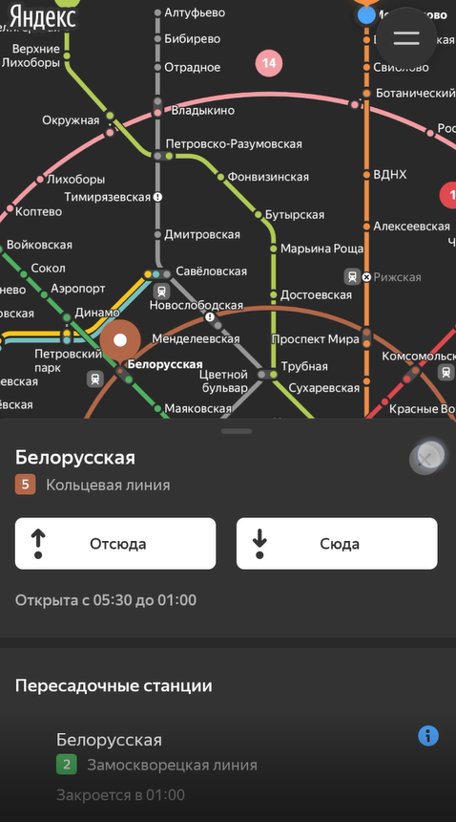
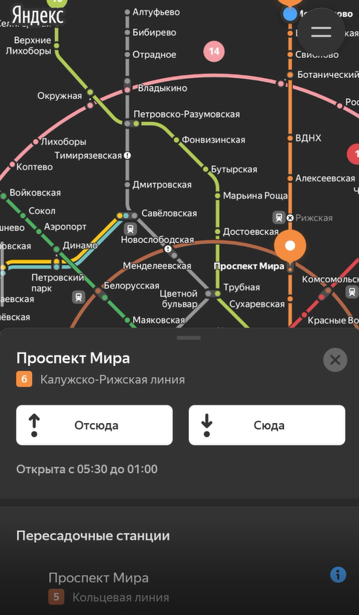
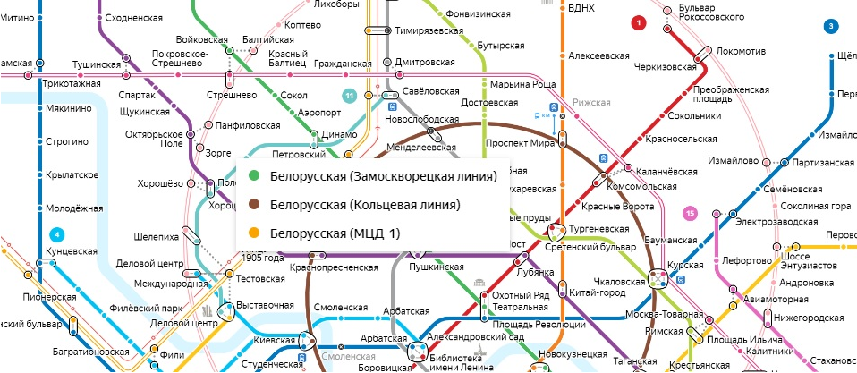
BUG-104776
При клике на станцию пересадки нет всплывающего меню для уточнения цвета станции.

Шаги воспроизведения:
1. Открыть приложение Яндекс Карты, интерфейс дефолтная схема станций.
2. Выбрать станцию Белорусская
3. Выбрать станцию Проспект Мира
4. Выбрать станцию Савеловская

Ожидаемый результат:
1. Выбирается Белорусская кольцевая и выделяется коричневым цветом
2. Выбирается Проспект мира кольцевая и выделяется коричневым цветом
3. Выбирается Савеловская, выделяется серым цветом, серой линии

Фактический результат:
1. Выбирается Белорусская кольцевая и выделяется коричневым цветом
2. Выбирается Проспект мира радиальная и выделяется коричневым цветом
3. Выбирается Савеловская, выделяется желтым цветом, желтой линии

Окружение:
Realme RMX2001_11_B.53, Android 10, ColorOS V7, Yandex Metro 3.6, rel Dec27 2019
Pixel_4_XL_API_28, Android 9.0 Google APIs Intel Atom (x86), Yandex Metro 3.6, rel Dec27 2019

Серьезность: Средний

Приоритет: Средний

Комментарий: На функциональность не влияет, однако может запутать пользователя. В поздних версиях реализовано через выпадающий список

Скринкаст: https://github.com/Selinedv/selinedv.github.io/blob/main/BUG-104776.mp4

Скриншот:

